Schaubild A5.1-1
Schaubild A5.1-1: Anteil der Anfänger/-innen einer schulischen Berufsausbildung am Sektor "Berufsausbildung" in den Ländern 2015 (in %)

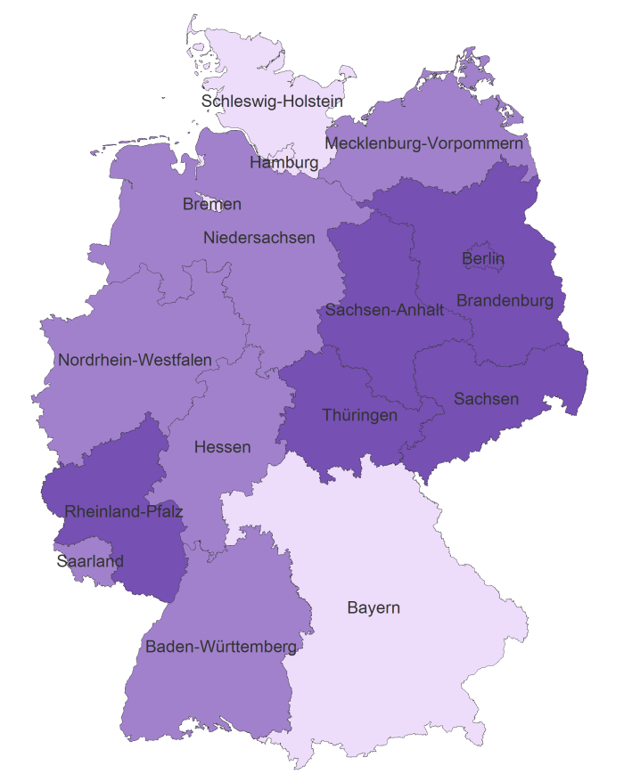

bis 26,3% | unter Bundesdurchschnitt
26,4% bis 34,2% | im Bundesdurchschnitt
ab 34,3% | über Bundesdurchschnitt

Quelle: Statistisches Bundesamt: Integrierte Ausbildungsberichterstattung. Schnellmeldung 2015; eigene Berechnung und Darstellung des Bundesinstitut für Berufsbildung

